buổi 5_bài 4
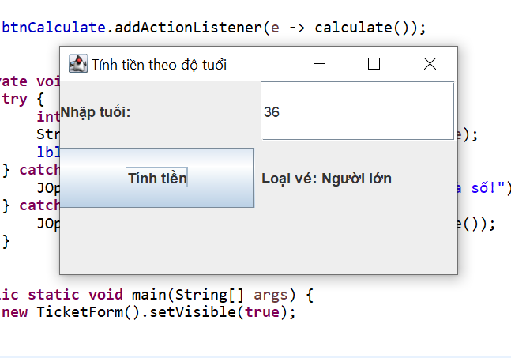
Test case ID | 4 | Test Case Description | Bài 4 TÍNH TIỀN THEO ĐỘ TUỔI
Created By | Phong | Reviewed By | Phong | Version | 2.1

QA Tester Log

Tester Name | Phong | Date Tested | 2026-01-27 | TestCase(Pass/Fail/Not Executed | Pass

$# | Prerequisites |  | S# | TestData
1 |  |  | 1
2 |  |  | 2
3 |  |  | 3
4 |  |  | 4

 |  |  | TC_ID | Tên chức năng | Dữ liệu đầu vào (Tuổi) | Điều kiện kiểm thử | Kết quả mong đợi | Kết quả thực tế | Trạng thái
 |  |  | TC4_01 | Tính tiền theo tuổi | -1 | Tuổi < 0 | Báo lỗi | Báo lỗi | Pass
 |  |  | TC4_02 | Tính tiền theo tuổi | 0 | Tuổi ≤ 5 | Miễn phí | Miễn phí | Pass
 |  |  | TC4_03 | Tính tiền theo tuổi | 5 | Giá trị biên | Miễn phí | Miễn phí | Pass
 |  |  | TC4_04 | Tính tiền theo tuổi | 6 | Giá trị biên | Trẻ em | Trẻ em | Pass
 |  |  | TC4_05 | Tính tiền theo tuổi | 12 | Trẻ em | Trẻ em | Trẻ em | Pass
 |  |  | TC4_06 | Tính tiền theo tuổi | 13 | Giá trị biên | Người lớn | Người lớn | Pass
 |  |  | TC4_07 | Tính tiền theo tuổi | 59 | Người lớn | Người lớn | Người lớn | Pass
 |  |  | TC4_08 | Tính tiền theo tuổi | 60 | Giá trị biên | Người cao tuổi | Người cao tuổi | Pass

buổi 5_bài 5
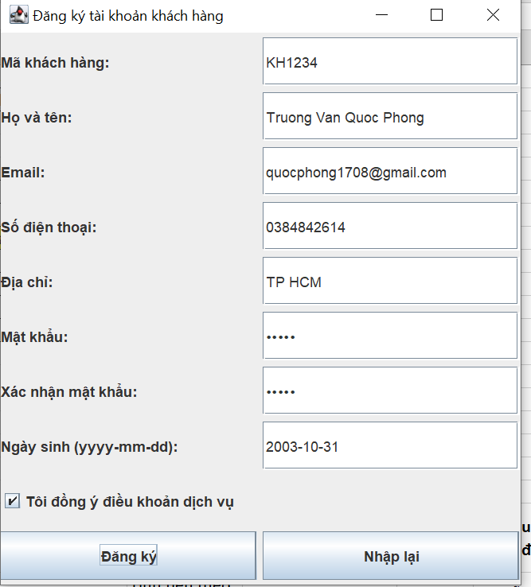
Test case ID | 5 | Test Case Description | Bài 5 ĐĂNG KÝ TÀI KHOẢN KHÁCH HÀNG
Created By | Phong | Reviewed By | Phong | Version | 2.1

QA Tester Log

Tester Name | Phong | Date Tested | 2026-01-27 | TestCase(Pass/Fail/Not Executed | Pass

$# | Prerequisites |  | S# | TestData
1 |  |  | 1
2 |  |  | 2
3 |  |  | 3
4 |  |  | 4

 |  |  | TC_ID | Trường | Dữ liệu nhập | Điều kiện kiểm thử | Kết quả mong đợi | Kết quả thực tế | Trạng thái
 |  |  | TC5_01 | Mã KH | (rỗng) | Bắt buộc nhập | Báo lỗi | Báo lỗi | Pass
 |  |  | TC5_02 | Mã KH | abc | < 6 ký tự | Báo lỗi | Báo lỗi | Pass
 |  |  | TC5_03 | Mã KH | KH@123 | Ký tự đặc biệt | Báo lỗi | Báo lỗi | Pass
 |  |  | TC5_04 | Mã KH | KH1234 | 6–10 ký tự hợp lệ | Hợp lệ | Hợp lệ | Pass

 |  |  | TC_ID | Trường | Dữ liệu nhập | Điều kiện kiểm thử | Kết quả mong đợi | Kết quả thực tế | Trạng thái
 |  |  | TC5_05 | Họ tên | An | < 5 ký tự | Báo lỗi | Báo lỗi | Pass
 |  |  | TC5_06 | Họ tên | Nguyen Van A | 5–50 ký tự | Hợp lệ | Hợp lệ | Pass

 |  |  | TC_ID | Trường | Dữ liệu nhập | Điều kiện kiểm thử | Kết quả mong đợi | Kết quả thực tế | Trạng thái
 |  |  | TC5_07 | Email | (rỗng) | Bắt buộc | Báo lỗi | Báo lỗi | Pass
 |  |  | TC5_08 | Email | abc@ | Sai định dạng | Báo lỗi | Báo lỗi | Pass
 |  |  | TC5_09 | Email | abc@gmail.com | Định dạng đúng | Hợp lệ | Hợp lệ | Pass

 |  |  | TC_ID | Trường | Dữ liệu nhập | Điều kiện kiểm thử | Kết quả mong đợi | Kết quả thực tế | Trạng thái
 |  |  | TC5_10 | SĐT | 123456789 | Không bắt đầu bằng 0 | Báo lỗi | Báo lỗi | Pass
 |  |  | TC5_11 | SĐT | 123456789 | 10–12 số, bắt đầu 0 | Hợp lệ | Hợp lệ | Pass

 |  |  | TC_ID | Trường | Dữ liệu nhập | Điều kiện kiểm thử | Kết quả mong đợi | Kết quả thực tế | Trạng thái
 |  |  | TC5_12 | Mật khẩu | 1234567 | < 8 ký tự | Báo lỗi | Báo lỗi | Pass
 |  |  | TC5_13 | Mật khẩu | 12345678 | ≥ 8 ký tự | Hợp lệ | Hợp lệ | Pass
 |  |  | TC5_14 | Xác nhận | Không trùng | Không khớp | Báo lỗi | Báo lỗi | Pass

 |  |  | TC_ID | Trường | Tích chọn | Điều kiện kiểm thử | Kết quả mong đợi | Kết quả thực tế | Trạng thái
 |  |  | TC5_18 | Điều khoản | Không | Bắt buộc tick | Báo lỗi | Báo lỗi | Pass
 |  |  | TC5_19 | Điều khoản | Có | Đã tick | Hợp lệ | Hợp lệ | Pass

 |  |  | TC_ID | Kịch bản | Dữ liệu | Kết quả mong đợi | Kết quả thực tế | Trạng thái
 |  |  | TC5_20 | Đăng ký sai | Thiếu / sai dữ liệu | Báo lỗi | Báo lỗi | Pass
 |  |  | TC5_21 | Đăng ký đúng | Dữ liệu hợp lệ | Đăng ký thành công | Thành công | Pass
 |  |  | TC5_22 | Nhập lại | Bấm Reset | Xóa dữ liệu | Xóa dữ liệu | Pass

